关系图
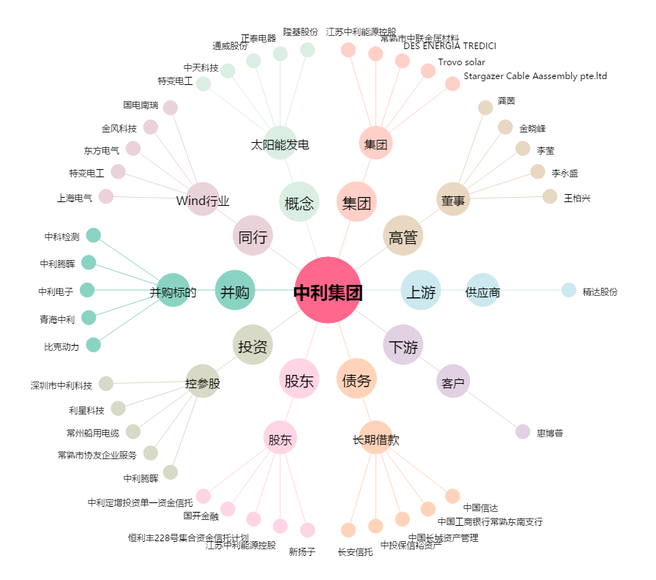
中利集团[002309.SZ] - 关系概览图

